Sheet1
Flask List of Paphiopedilum
Item |  | Paphiopedilum | Stock (flask) | AUD/Flask | Order
1 | 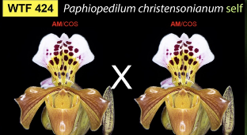 | P.christensonianum # 424 | 10 | $135
2 | 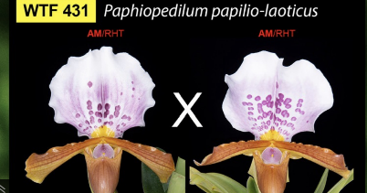 | P.papilio-laoticus # 431 | 13 | $195
3 | 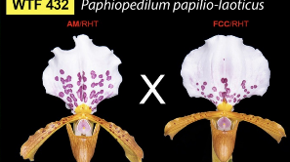 | P.papilio-laoticus # 432 | 23 | $195
4 | 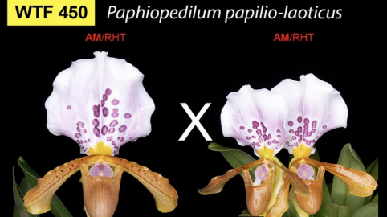 | P.papilio-laoticus # 450 | 15 | $195
5 | 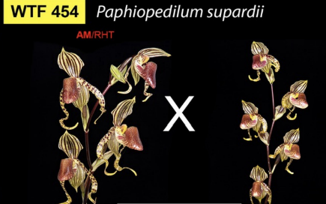 | P.supardii # 454 | 3 | $210
6 | 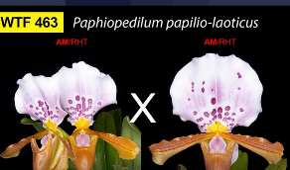 | P.papilio-laoticus # 463 | 8 | $195
7 | 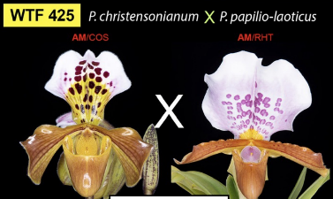 | P.christensonianum x P.papilio -laoticus #425 | 15 | $135
8 | 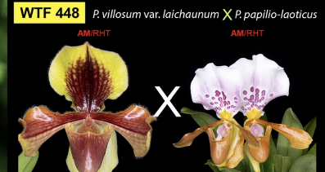 | P.villosum var.laichaunum x p.papilio-laoticus # 448 | 30 | $135
9 | 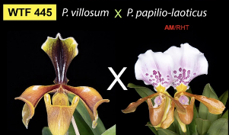 | P.villosum x p.papilio-laoticus # 445 | 20 | $110
10 | 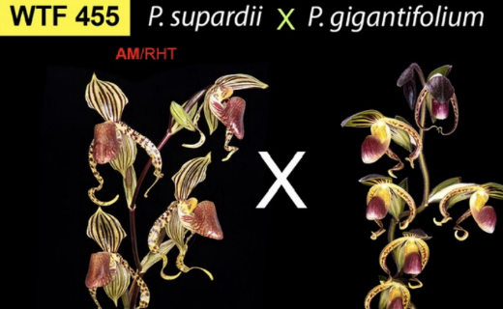 | P.Supardii x p.gigantifolium # 455 | 7 | $210
11 | 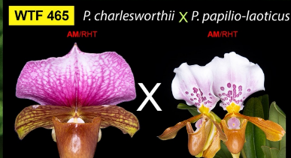 | P.charlesworthii x p.papilio -laoticus # 465 | 17 | $125
12 | 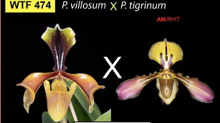 | P.villosum x P.tigrinum # 474 | 9 | $110
13 | 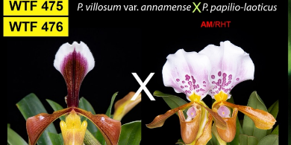 | P.villosum var.laichaunum x p.papilio-laoticus # 476 | 7 | $135
14 | 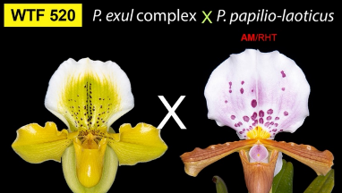 | p.exul complex x p.papilio-laoticus # 520 | 5 | $195
15 | 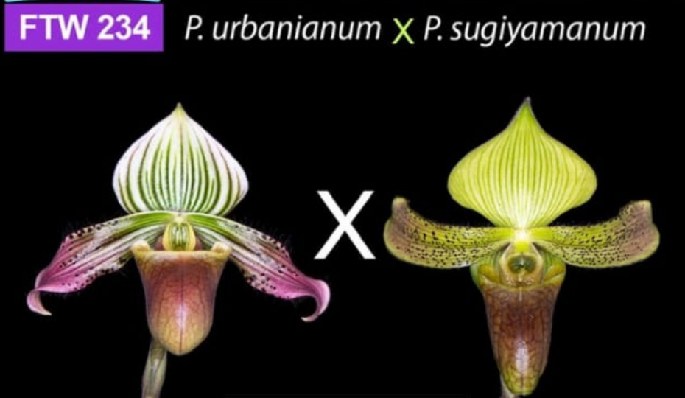 | P. urbanianum x P. sugiyamanum-234 | 3 | $110
16 | 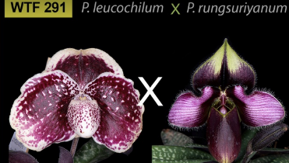 | P.leucochilum x P.rungsuriyanum # 291 | 5 | $135

